ppt10 BS
Black Scholes
Actuarial 5 Lara Clase 20 Clase Practica 5 B S Sim de Precios
1) "Ejercicio 2" Lara |  | https://youtu.be/17fC2gd9JOw
Fórmulas de BSM para calls y puts
 | 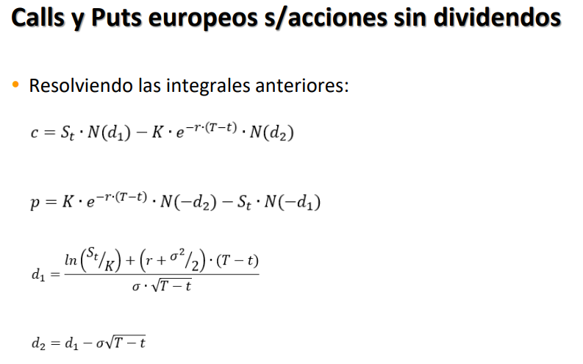
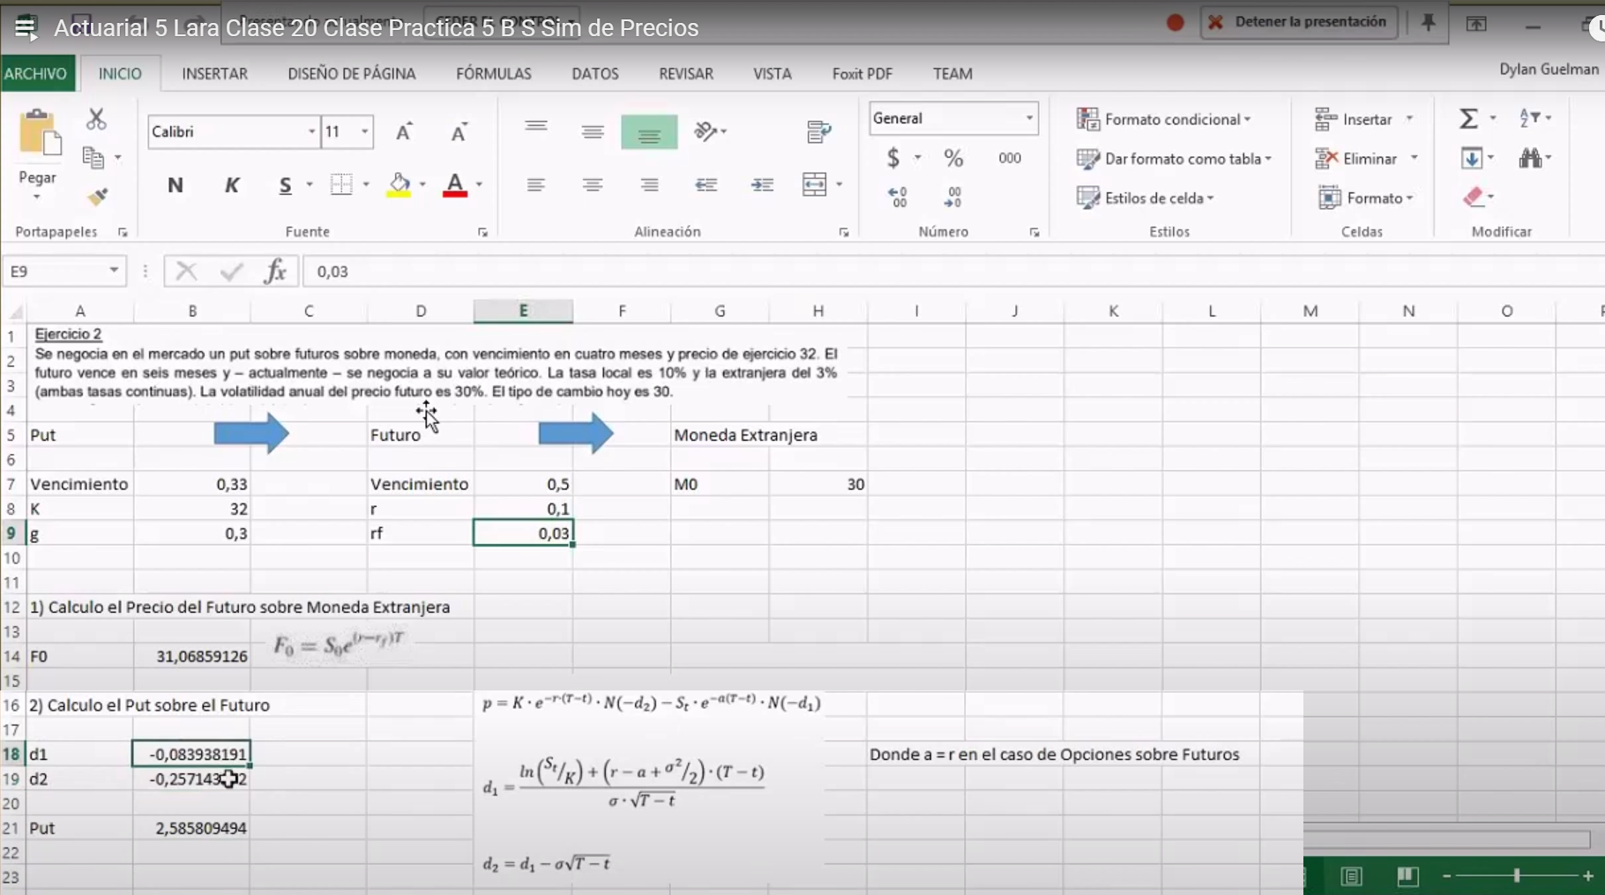
Proceso de precios de acciones
1) "Ejercicio 2 parcial" Lara |  | https://youtu.be/17fC2gd9JOw?t=612
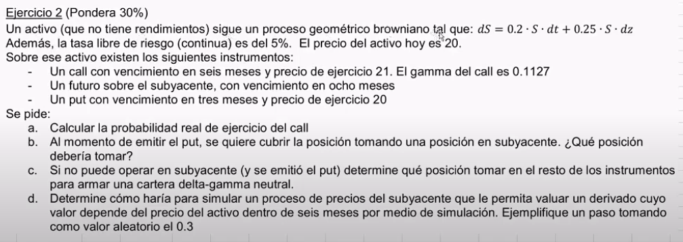

 | Punto A
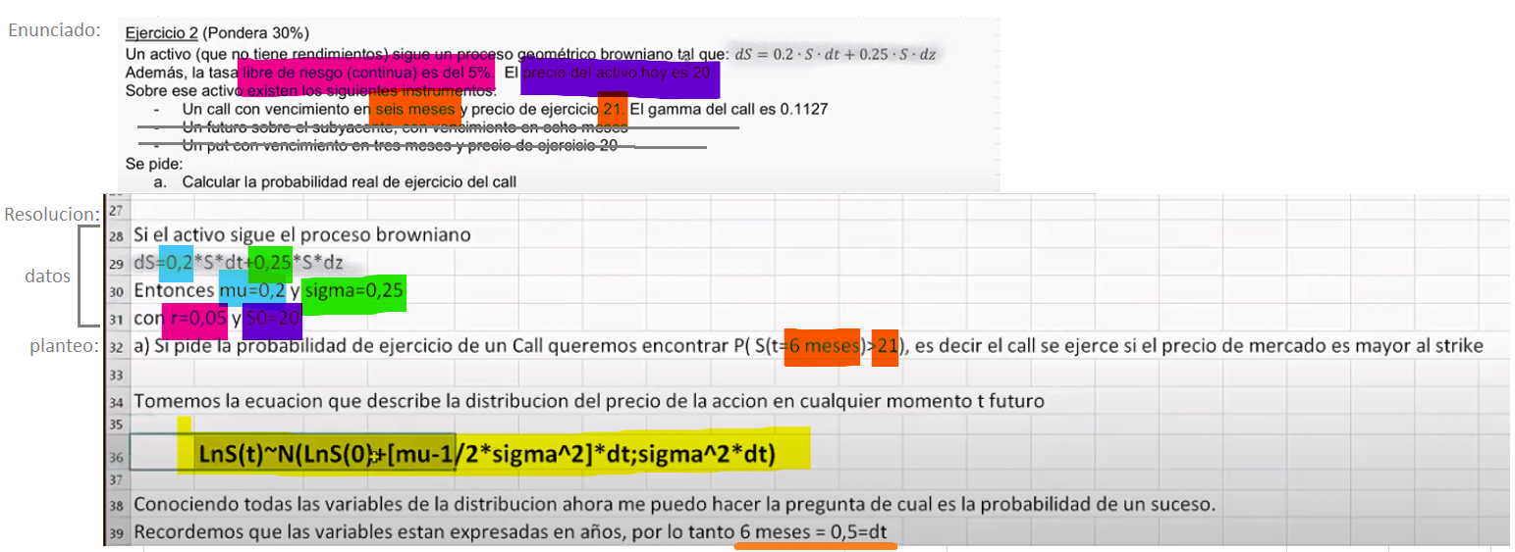 |  |  |  | el ejercicio pide calcular la probabilidad real del ejercicio del call, y el precio de ejercicio era k= 21 según enunciado, por eso el objetivo es sacar cuánto es P(S>21)

#objetivo: | el ejercicio pide calcular la probabilidad real del ejercicio del call, y el precio de ejercicio era k= 21 según enunciado, por eso el objetivo es sacar cuánto es P(S>21)
 | tengo que encontrar la probabilidad que S en t= seis meses sea mayor a 21, es decir el call se ejerce si el precio de mercado es mayor al strike
Cálculos: |  |  |  |  | datos enunciado
#paso1: | la fórmula más importante |  |  |  | mu | 0.2
 | dice que el logaritmo natural del precio del activo en t tiene: |  |  |  | sigma | 0.25
 | · Esperanza: va a estar determinado en un momento futuro por: el logaritmo natural del precio inicial más una tasa de retornos |  |  |  | r | 0.05
 | esta tasa de retornos es una que está basada en el retorno del proceso browniano pero describe el retorno en sí del activo. |  |  |  | s0 | 20
d | Nótese que la media no es una media constante, sino que depende del tiempo (por el “dt”) |  |  |  | k | 21
 |  |  |  |  | dt = meses/anio = | 0.5
 | · Varianza: desvío que también depende del tiempo.

 | una vez que sabemos cómo se distribuye el activo futuro podemos encarar todo el tipo de preguntas estadísticas, como cuál es la probabilidad de que sea mayor a esto menor a esto entre este valor y este valor..bla
 | particularmente en este caso me va a interesar la probabilidad que sea mayor a 21.
 | Como último recordatorio todo esto está anualizado, entonces como considero que son seis meses: como diferencial de t va 6/12, dt=0,5.

 | Meto todos estos valores en esta distribución que tengo:
 | y me da entonces cómo tengo la distribución de precios dentro de seis meses. Es una normal con media 3,0891 y varianza 0,3125.
 |  | Distribucion de precios en 6 meses
 |  | 3.0801072736 | Esperanza
 |  | 0.03125 | Varianza

#paso2: | Encontrar el Z estandar:

 | hay que transformar X, no debe ser S(T), sino el logaritmo
 | Encuentro los valores:
 | X = ln(21) =3.044 | 3.0445224377
 | mu* = la esperanza de ln(S(t=0.5)) = 3.0801 | 3.0801072736
 | sigma* = raiz de varianza del proceso original = 0,17677 | 0.1767766953 | (Desvío)
 | ESTOS VALORES YA ESTAN AJUSTADOS AL PERIODO DE TIEMPO dt= 0.5 (NO SON ANUALES)

 | queda:
 | Z(alfa)= (3.044 - 3.0801)/0.1768
 | Z(alfa)= | -0.20129822979
 | alfa | 0.42023269333

ppt11 LGriegas
LETRAS GRIEGAS
 | Guía_ Griegas.pdf
 | HULLLLLLLLL --------Options Futures and Other Derivatives 7e by Hull solutions manual.pdf
 | HULLLLLLLLL --------Introduccion a los mercados de futuros y opciones, 6ta. Hull, John. Pearson, 2011.pdf
Ejercicio 1 LARA:
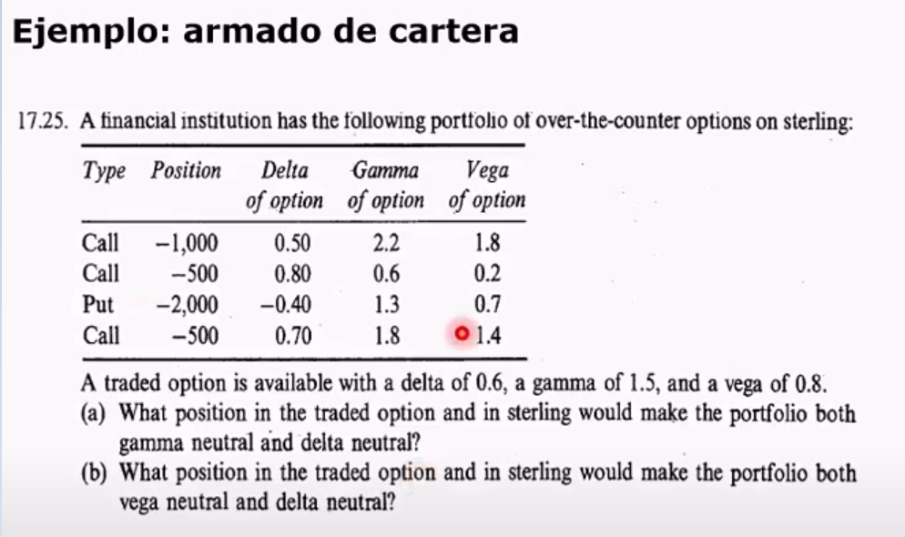 |  | 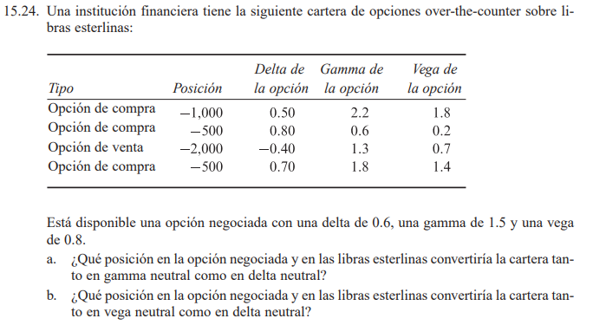 |  |  | pag 355
 | Resolucion:
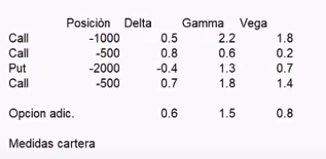
 |  | Posición | Delta | Gamma | Vega
 | Call | -1000 | 0.5 | 2.2 | 1.8
 | Call | -500 | 0.8 | 0.6 | 0.2
 | Put | -2000 | -0.4 | 1.3 | 0.7
 | Call | -500 | 0.7 | 1.8 | 1.4

 | La cartera original tiene un Delta de: | -450 |  |  | cuando calculo el delta de la cartera, solamente estoy haciendo esto
 | La cartera original tiene una Gamma de: |  | -6000
 | La cartera original tiene una Vega de: |  |  | -4000
 | la suma de las derivadas (?¿en cada caso?) (Derivada respecto de S, que sería el delta, Derivada respecto de la volatilidad, que sería el vega y la derivada segunda, que sería el gama.

 | ¿qué posición tendría que hacerlo para que sea gama y delta neutral?

 | Entonces, para que sea gama y delta neutral, lo que vamos a hacer es agregar instrumentos. La opción que está, digamos, vamos a agregar la opción que tenemos, más subyacente.

 | Entonces, la derivada de mi cartera nueva va a ser la
 | derivada respecto de S de mi cartera original más una determinada cantidad de A,
 | Por la derivada de A respecto de S, más una determinada cantidad de B, la derivada de B respecto de S. esto va a ser igual a cero
 | y después vamos a hacer lo mismo para que sea delta gama neutral. Por lo tanto, acá vamos a poner lo mismo, pero con la derivada segunda.
 | Se arma un sistema de ecuaciones:
 | 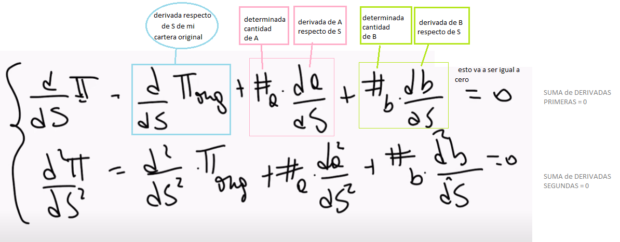

 | Bien. Entonces, lo que vamos a hacer ahora es elegir cuáles son los instrumentos en los que
 | vamos a operar y vamos a reemplazar acá los valores.

 | En principio, lo que tenemos que ver es cuál es el delta que teníamos de la cartera. El delta de la cartera original es - 450 y el gama es - 6000. Por lo tanto, acá en lugar de esto vamos a estar poniendo los datos.

 | ¿Sí? Después decimos que podemos llegar a usar el subyacente y podemos usar la otra opción en la que se está negociando.
 | o Entonces, si operamos el subyacente. Vamos a considerar que A es el subyacente. El delta del subyacente es 1 y el gama del subyacente es 0.

 | o Y después vamos a operar en la otra opción, que es la otra opción que nosotros tenemos definida en el mercado: un delta de 0.6 y gama de 1.5.
 | 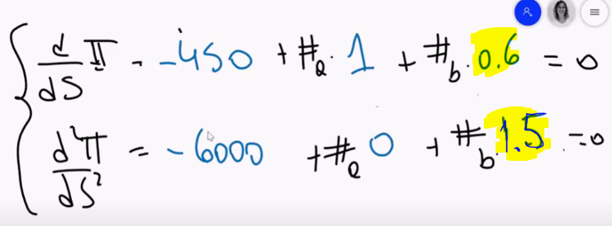 | DESPEJAR LOS #i
 | Entonces nos queda este sistema de ecuaciones.
 | DESPEJAR LOS #i
 | (Podemos sacar directamente el sistema de ecuaciones o, o sea, resolverlo directamente o sacar primero la cantidad de beta, después reemplazar y sacar la cantidad de A, depende el algebra que se quiera usar)
 | Con Texas:
 | 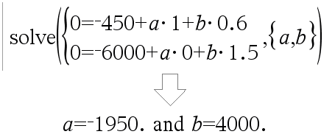 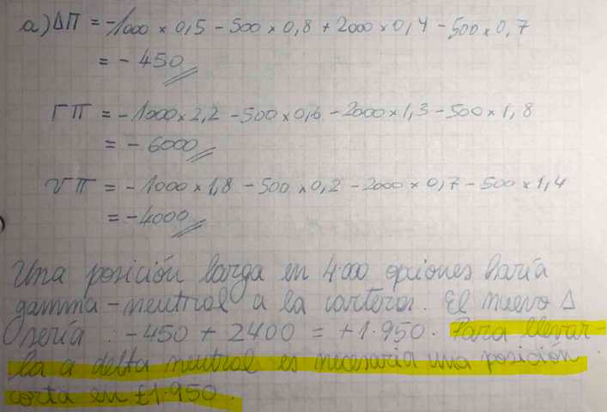 |  |  |  |  | solve(system(0=−450+a*1+b*0.6,0=−6000+a*0+b*1.5),{a,b})
 | Entonces la respuesta del (a) es que: necesitaría operar en la cantidad de 1.950 subyacentes y 4.000 opciones para que mi cartera sea gama y delta neutral.

?? | podría hacer el sistema de ecuaciones para hacerlo vega y delta neutral. Mismo razonamiento que arriba, pero usando vega en lugar de gama. ¿Se entiende esta parte?
?? |  |  |  |  |  |  | solve(system(0=−450+a*1+b*0.6,0=−4000+a*0+b*0.8),{a,b})

Ejercicio 2 LARA:
 | https://youtu.be/IVnC9Ls_ED0?t=3266 | HULLLLLLLLL --------Options Futures and Other Derivatives 7e by Hull solutions manual.pdf
 |  |  |  |  |  |  |  | file:///G:/Mi%20unidad/Sheila/Facultad/A5/ACT%205%20VIRTUAL%202C2023/4-%20Libros/HULLLLLLLLL%20%20%20%20%20%20--------Options%20Futures%20and%20Other%20%20Derivatives%207e%20by%20Hull%20solutions%20manual.pdf
 | 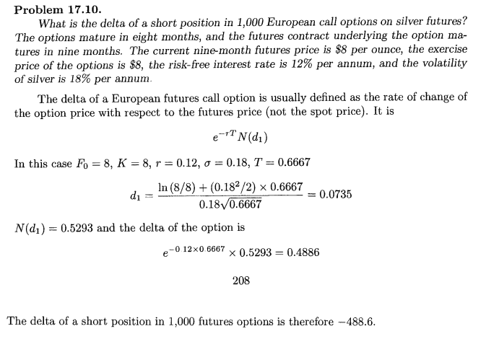 |  |  |  | 